Annonce
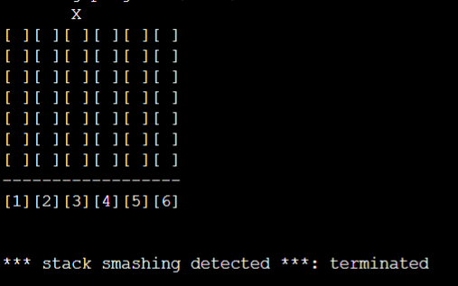

Bonjour, les seuls essais réaliser ont était fait au préalable à l'iut je ne peux faire les autre pour la cause qui s'affiche ci dessus.
J'ai essayé par l'installation de gcc, les compilateur en ligne ainsi qu'avec une machine virtuelle mais mon pc à refuser.
Dés lundi je vous renverrez mon cahier de test totalement fini avec les pc de l'iut afin que si vous puissiez avoir matiére a corrigé.
Merci de votre compréhension.

Feuille 1
Identification du test | initialisation de la grille
Contexte d’exécution | au début de la partie
Étapes de test à effectuer
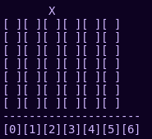
Numéro du cas | Données de test | Résultats attendus | Résultat du test (réussi ou non). | Résultats obtenus avec les données des testes
Cas 1 | partie lancé | [...][…][...][...][…][...][...] | réussi
 |  | [...][…][...][...][…][...][...]
 |  | [...][…][...][...][…][...][...]
 |  | [...][…][...][...][…][...][...]
 |  | [...][…][...][...][…][...][...]
 |  | [...][…][...][...][…][...][...]
cas 2 | pas de partie lancé | ' ' espace vide | réussi | terminal vierge

Feuille 2
Identification du test | afficher la grille et les pions
Contexte d’exécution | à chaque tour
Étapes de test à effectuer
Numéro du cas | Données de test | Résultats attendus | Résultat du test (réussi ou non). | Résultats obtenus avec les données des testes
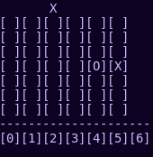
Cas 1 | tour de 'o' => 4 | 1 2 3 4 5 6 7
 |  | o
 |  | [ ][ ][ ][ ][ ][ ][ ] | test réussi mais l'affichage est
 |  | [ ][ ][ ][ ][ ][ ][ ] | inversé
 |  | [ ][ ][ ][ ][ ][ ][ ]
 |  | [ ][ ][ ][ ][ ][ ][ ]
 |  | [ ][ ][ ][O][ ][ ][ ]
 |  | [ ][ ][ ][X][ ][ ][ ]
 |  | 1 2 3 4 5 6 7
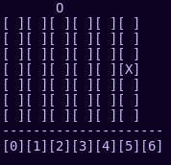
 |  | x
 |  | [ ][ ][ ][ ][ ][ ][ ]
cas 2 | tour de 'x' => 4 | [ ][ ][ ][ ][ ][ ][ ] | test réussi mais l'affichage est
 |  | [ ][ ][ ][ ][ ][ ][ ] | inversé
 |  | [ ][ ][ ][ ][ ][ ][ ]
 |  | [ ][ ][ ][ ][ ][ ][ ]
 |  | [ ][ ][ ][X][ ][ ][ ]

cas 3 | tour de 'x' => 9 | entrer un numéro de colone valide entre 1 et 7 | non réussi | pas réalisable
cas 4 | tour de 'x' => e | entrer un numéro de colone valide entre 1 et 7 | non réussi | pas réalisable

Feuille 3
Identification du test | grille pleine
Contexte d’exécution | chaque tour
Étapes de test à effectuer
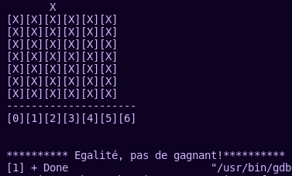
Numéro du cas | Données de test | Résultats attendus | Résultat du test (réussi ou non). | Résultats obtenus avec les données des testes
Cas 1 | 1 2 3 4 5 6 7 |  | réussi
 | [o][o][o][x][x][o][o] | Vrai
 | [o][x][x][o][o][x][x]
 | [x][o][o][x][x][x][o]
 | [x][o][x][x][o][o][x]
 | [x][x][o][o][x][x][o]
 | [o][o][o][o][x][x][o]
cas 2 | 1 2 3 4 5 6 7
 | [o][o][o][x][ ][o][o] | Faux
 | [o][x][x][o][o][x][x]
 | [x][o][o][x][x][x][o]
 | [x][o][x][x][o][o][x]
 | [x][x][o][o][x][x][o]
 | [o][o][o][o][x][x][o]

 | 1 2 3 4 5 6 7
cas 3 | [...][…][...][...][…][...][...]
 | [...][…][...][...][…][...][...] | Faux
 | [...][…][...][...][…][...][...]
 | [...][…][...][...][…][...][...]
 | [...][…][...][...][…][...][...]
 | [...][…][...][...][…][...][...]

Feuille 5
Identification du test | choisir colonne
Contexte d’exécution | chaque tour
Étapes de test à effectuer | décaler le pions dans la colonne voulue
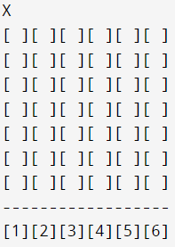
Numéro du cas | Données de test | Résultats attendus | Résultat du test (réussi ou non). | Résultats obtenus avec les données des testes
Cas 1 | ' q ' ou ' r ' | 1 2 3 4 5 6 7
 |  | <= x =>
 |  | [ ][ ][ ][ ][ ][ ][ ]
 |  | [ ][ ][ ][ ][ ][ ][ ] | réusssi
 |  | [ ][ ][ ][ ][ ][ ][ ]
 |  | [ ][ ][ ][ ][ ][ ][ ]
 |  | [ ][ ][ ][ ][ ][ ][ ]
 |  | [ ][ ][ ][o][x][ ][ ]
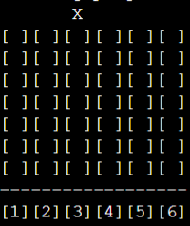
Cas 2 | 'z ' | 1 2 3 4 5 6 7
 |  | x
 |  | [ ][ ][ ][ ][ ][ ][ ]
 |  | [ ][ ][ ][ ][ ][ ][ ]
 |  | [ ][ ][ ][ ][ ][ ][ ]
 |  | [ ][ ][ ][ ][ ][ ][ ]
 |  | [ ][ ][ ][ ][ ][ ][ ]
 |  | [ ][ ][ ][o][x][ ][ ]
Cas 3 | '1' | 1 2 3 4 5 6 7
 |  | x
 |  | [ ][ ][ ][ ][ ][ ][ ]
 |  | [ ][ ][ ][ ][ ][ ][ ]
 |  | [ ][ ][ ][ ][ ][ ][ ]
 |  | [ ][ ][ ][ ][ ][ ][ ]
 |  | [ ][ ][ ][ ][ ][ ][ ]
 |  | [ ][ ][ ][o][x][ ][ ]

